Лист 1
Прайс-лист
МИР ПРЯЖИ

В валюте: руб. (курс 1).
Цены указаны на 07.08.2020

№ | Номенклатура/ Характеристика номенклатуры | Описание | Изображение | Артикул | Цена | Ед. | Остаток | Ссылка на сайт
 | Наперсток AF-H10312S ALFA размер 12 | Наперсток AF-H10312S ALFA размер 12 | 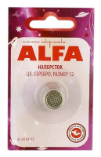 | AF-H10312S | 23.00 |  |  | Изображение
 | Наперсток AF-H10312S ALFA размер 12 |  |  |  | 23.00 | шт | 13 | Изображение
 | Наперсток латунированный 1-16 | Наперсток латунированный 1-16 | 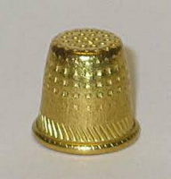 | С-156 | 130.68 |  |  | Изображение
 | Наперсток латунированный 1-16 |  |  |  | 130.68 | упак | 5 | Изображение
 | Напёрсток латунный 1- 13 | Напёрсток латунный 1- 13 |  | С-346 | 128.50 |  |  | Изображение
 | Напёрсток латунный 1- 13 |  |  |  | 128.50 | упак | 19 | Изображение
 | Напёрсток латунный 1- 13 | Напёрсток латунный 1- 13 |  | С-38 | 148.00 |  |  | Изображение
 | Напёрсток латунный 1- 13 |  |  |  | 148.00 | упак (10 шт) | 1 | Изображение
 | Наперсток латунный № 16 | Наперсток латунный № 16 | 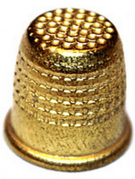 | С-4 | 131.00 |  |  | Изображение
 | Наперсток латунный № 16 |  |  |  | 131.00 | упак | 11.7 | Изображение
 | Наперсток пластмассовый С-336 | Наперсток пластмассовый С-336 | 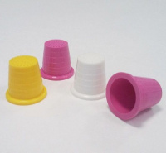 | С-336 | 25.32 |  |  | Изображение
 | Наперсток пластмассовый С-336 |  |  |  | 25.32 | упак | 26.2 | Изображение
 | Наперсток сталь № 16 | Наперсток сталь № 16 | 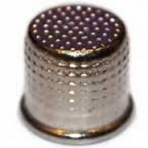 | С-29 | 195.00 |  |  | Изображение
 | Наперсток сталь № 16 |  |  |  | 195.00 | упак | 50.17 | Изображение
 | Наперсток стальной 1-16 Ц полимерн. покр. | Наперсток стальной 1-16 Ц полимерн. покр. | 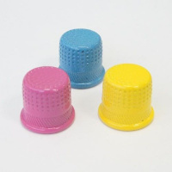 | С-315 | 235.40 |  |  | Изображение
 | Наперсток стальной 1-16 Ц полимерн. покр. |  |  |  | 235.40 | упак | 14 | Изображение

